Ranking PiN_DMC>3,5T
PZPM |  |  |  |  |  | 2025-05-12
Pierwsze rejestracje NOWYCH przyczep i naczep* o DMC>3,5T, udział w rynku %
First Registrations of NEW Trailers & Semi-Trailers with GVW>3.5T, Market Share %
 |  |  |  |  |  | Sztuki / Units
Pozycja | Marka | Rok narastająco Styczeń - Kwiecień
 |  | YTD January - April
 |  | 2025 |  | 2024 |  | Zmiana % r/r
No. | Make
 |  | Ogółem | Udział % | Ogółem | Udział % | Change % y/y
 |  | Total | Mkt shr % | Total | Mkt shr %
1 | SCHMITZ CARGOBULL | 2050 | 29.84% | 1304 | 20.01% | 57.2%
2 | KRONE | 964 | 14.03% | 750 | 11.51% | 28.5%
3 | WIELTON | 936 | 13.62% | 860 | 13.20% | 8.8%
4 | KOEGEL | 711 | 10.35% | 718 | 11.02% | -1.0%
5 | WECON | 219 | 3.19% | 264 | 4.05% | -17.0%
6 | KAESSBOHRER | 176 | 2.56% | 118 | 1.81% | 49.2%
7 | SCHWARZMUELLER | 154 | 2.24% | 217 | 3.33% | -29.0%
8 | FLIEGL | 126 | 1.83% | 108 | 1.66% | 16.7%
9 | BODEX | 115 | 1.67% | 178 | 2.73% | -35.4%
10 | KEMPF | 91 | 1.32% | 173 | 2.65% | -47.4%
11 | ZASŁAW | 77 | 1.12% | 140 | 2.15% | -45.0%
12 | MEILLER-KIPPER | 69 | 1.00% | 61 | 0.94% | 13.1%
13 | D-TEC | 66 | 0.96% | 48 | 0.74% | 37.5%
14 | BERGER | 65 | 0.95% | 57 | 0.87% | 14.0%
15 | INTER CARS - FEBER | 51 | 0.74% | 125 | 1.92% | -59.2%
16 | MEGA | 49 | 0.71% | 101 | 1.55% | -51.5%
17 | FFB FELDBINDER | 44 | 0.64% | 48 | 0.74% | -8.3%
18 | GT TRAILERS/GNIOTPOL | 42 | 0.61% | 63 | 0.97% | -33.3%
19 | STAS | 41 | 0.60% | 36 | 0.55% | 13.9%
 | LOHR | 41 | 0.60% | 28 | 0.43% | 46.4%
 | Pozostałe / Others | 784 | 11.4% | 1120 | 17.2% | -30.0%
 | OGÓŁEM / TOTAL | 6871 | 100% | 6517 | 100% | 5.4%
*/ bez rejestracji czasowych
Źródło: analizy PZPM na podstawie CEP
Source: PZPM analysis based on Central Register of Vehicles
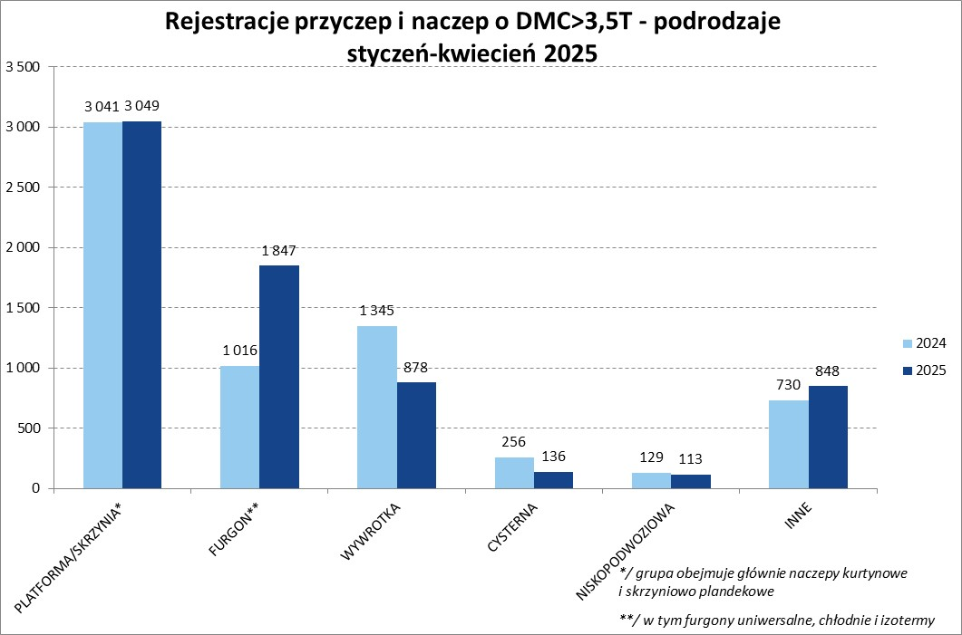

Ranking Naczepy DMC>3,5T
PZPM |  |  |  |  |  | 2025-05-12
Pierwsze rejestracje NOWYCH naczep* o DMC>3,5T, udział w rynku %
First Registrations of NEW Semi-Trailers with GVW>3.5T, Market Share %
 |  |  |  |  |  | Sztuki
Pozycja | Marka | Rok narastająco Styczeń - Kwiecień
 |  | YTD January - April
 |  | 2025 |  | 2024 |  | Zmiana % r/r
No. | Make
 |  | Ogółem | Udział % | Ogółem | Udział % | Change % y/y
 |  | Total | Mkt shr % | Total | Mkt shr %
1 | SCHMITZ CARGOBULL | 2048 | 33.5% | 1300 | 22.56% | 57.5%
2 | KRONE | 962 | 15.8% | 743 | 12.89% | 29.5%
3 | WIELTON | 755 | 12.4% | 718 | 12.46% | 5.2%
4 | KOEGEL | 707 | 11.6% | 718 | 12.46% | -1.5%
5 | KAESSBOHRER | 161 | 2.6% | 113 | 1.96% | 42.5%
6 | SCHWARZMUELLER | 150 | 2.5% | 206 | 3.57% | -27.2%
7 | FLIEGL | 110 | 1.8% | 99 | 1.72% | 11.1%
 | BODEX | 110 | 1.8% | 176 | 3.05% | -37.5%
9 | KEMPF | 91 | 1.5% | 173 | 3.00% | -47.4%
10 | ZASŁAW | 67 | 1.1% | 126 | 2.19% | -46.8%
11 | D-TEC | 66 | 1.1% | 48 | 0.83% | 37.5%
12 | BERGER | 65 | 1.1% | 57 | 0.99% | 14.0%
13 | MEILLER-KIPPER | 59 | 1.0% | 54 | 0.94% | 9.3%
14 | INTER CARS - FEBER | 51 | 0.8% | 125 | 2.17% | -59.2%
15 | MEGA | 49 | 0.8% | 101 | 1.75% | -51.5%
16 | FFB FELDBINDER | 44 | 0.7% | 48 | 0.83% | -8.3%
17 | STAS | 41 | 0.7% | 36 | 0.62% | 13.9%
18 | BENALU | 40 | 0.7% | 82 | 1.42% | -51.2%
19 | JANMIL | 32 | 0.5% | 35 | 0.61% | -8.6%
20 | LAG | 31 | 0.5% | 39 | 0.68% | -20.5%
 | Pozostałe / Others | 466 | 7.6% | 766 | 13.3% | -39.2%
 | OGÓŁEM / TOTAL | 6105 | 100% | 5763 | 100% | 5.9%
*/ bez rejestracji czasowych
Źródło: analizy PZPM na podstawie CEP
Source: PZPM analysis based on Central Register of Vehicles
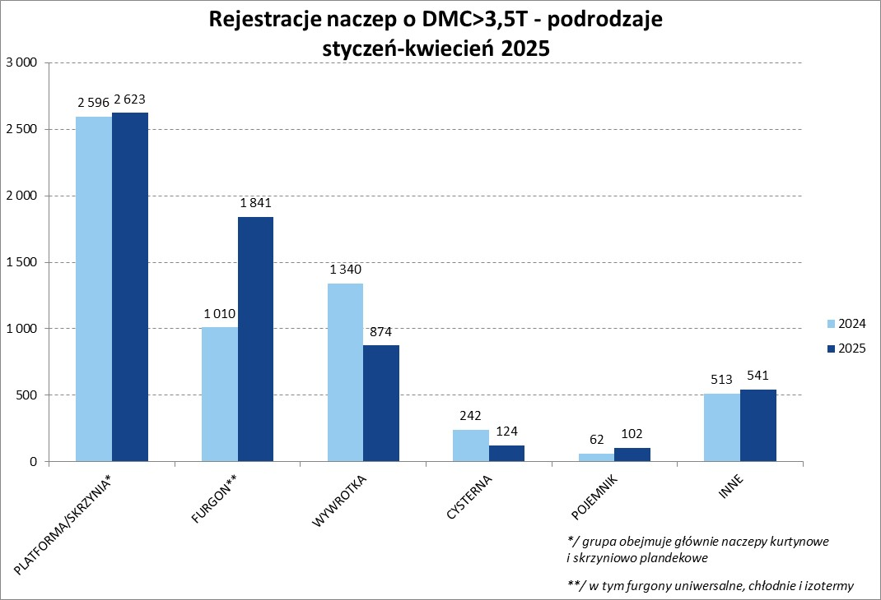

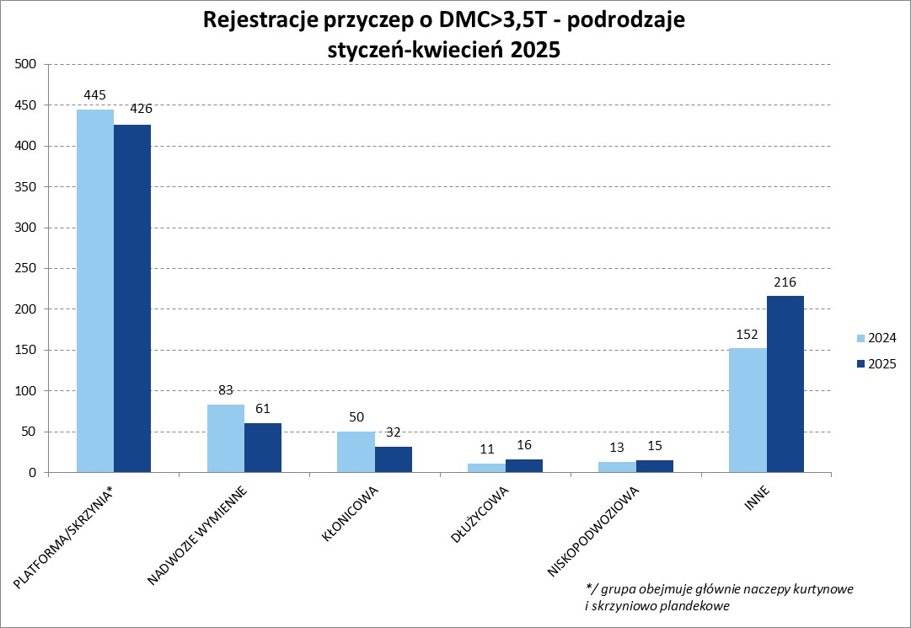

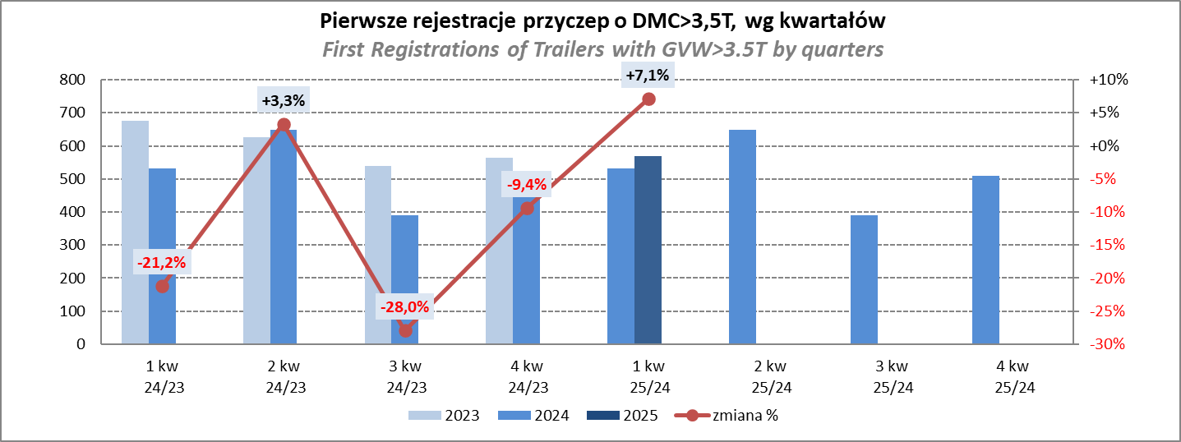

Przyczepy lekkie
PZPM |  |  |  |  |  | 2025-05-12
Pierwsze rejestracje NOWYCH przyczep lekkich*, udział w rynku %
First Registrations of NEW Light Trailers*, Market Share %
 |  |  |  |  |  | Sztuki / Units
Pozycja | Marka | Rok narastająco Styczeń - Kwiecień
 |  | YTD January - April
 |  | 2025 |  | 2024 |  | Zmiana % r/r
No. | Make
 |  | Ogółem | Udział % | Ogółem | Udział % | Change % y/y
 |  | Total | Mkt shr % | Total | Mkt shr %
1 | NEPTUN-SORELPOL | 4498 | 26.80% | 4293 | 27.21% | 4.8%
2 | TEMARED | 3934 | 23.44% | 3773 | 23.91% | 4.3%
3 | ZASŁAW | 1051 | 6.26% | 867 | 5.49% | 21.2%
4 | BRENDERUP-THULE TRAILERS | 1041 | 6.20% | 378 | 2.40% | 175.4%
5 | FARO | 779 | 4.64% | 727 | 4.61% | 7.2%
6 | NIEWIADÓW | 747 | 4.45% | 958 | 6.07% | -22.0%
7 | RYDWAN | 543 | 3.24% | 613 | 3.88% | -11.4%
8 | MARTZ | 526 | 3.13% | 474 | 3.00% | 11.0%
9 | FRACHT | 351 | 2.09% | 334 | 2.12% | 5.1%
10 | WIOLA | 329 | 1.96% | 286 | 1.81% | 15.0%
11 | WIDPOL | 241 | 1.44% | 302 | 1.91% | -20.2%
12 | STIM | 178 | 1.06% | 203 | 1.29% | -12.3%
13 | GŁOWACZ | 170 | 1.01% | 198 | 1.25% | -14.1%
14 | LORRIES | 160 | 0.95% | 169 | 1.07% | -5.3%
15 | SPAWLINE | 143 | 0.85% | 142 | 0.90% | 0.7%
16 | MASTER-TECH | 142 | 0.85% | 215 | 1.36% | -34.0%
17 | W.N.P. M.SUSKI | 137 | 0.82% | 184 | 1.17% | -25.5%
18 | MER | 131 | 0.78% | 141 | 0.89% | -7.1%
19 | WOKADER | 108 | 0.64% | 1 | 0.01% | 10700.0%
 | TOP TRAILER | 108 | 0.64% | 2 | 0.01% | 5300.0%
 | Pozostałe / Others | 1468 | 8.7% | 1519 | 9.6% | -3.4%
 | OGÓŁEM / TOTAL | 16785 | 100% | 15779 | 100% | 6.4%
*/ bez rejestracji czasowych
Źródło: analizy PZPM na podstawie CEP
Source: PZPM analysis based on Central Register of Vehicles
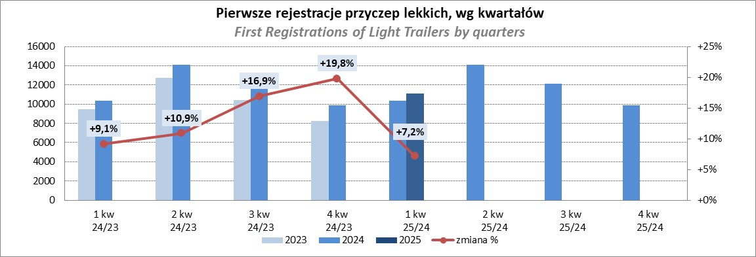

Ranking_P-CR
PZPM |  |  |  |  |  | 2025-05-12
Pierwsze rejestracje NOWYCH przyczep ciężarowych rolniczych*, udział w rynku %
First Registrations of NEW Agricultural Trailers*, Market Share %
 |  |  |  |  |  | Sztuki / Units
Pozycja | Marka | Rok narastająco Styczeń - Kwiecień
 |  | YTD January - April
 |  | 2025 |  | 2024 |  | Zmiana % r/r
No. | Make
 |  | Ogółem | Udział % | Ogółem | Udział % | Change % y/y
 |  | Total | Mkt shr % | Total | Mkt shr %
1 | PRONAR | 551 | 26.68% | 374 | 24.10% | 47.3%
2 | METAL-FACH | 334 | 16.17% | 237 | 15.27% | 40.9%
3 | METALTECH | 149 | 7.22% | 139 | 8.96% | 7.2%
4 | WIELTON | 119 | 5.76% | 74 | 4.77% | 60.8%
5 | JOSKIN | 103 | 4.99% | 102 | 6.57% | 1.0%
6 | ZASŁAW | 91 | 4.41% | 50 | 3.22% | 82.0%
7 | MEPROZET | 77 | 3.73% | 88 | 5.67% | -12.5%
8 | FLIEGL | 63 | 3.05% | 33 | 2.13% | 90.9%
9 | POMOT | 53 | 2.57% | 60 | 3.87% | -11.7%
10 | PPHU WODZIŃSKI | 51 | 2.47% | 74 | 4.77% | -31.1%
11 | TECHMONT | 48 | 2.32% | 40 | 2.58% | 20.0%
12 | URSUS | 47 | 2.28% | 25 | 1.61% | 88.0%
13 | MARPOL | 38 | 1.84% | 36 | 2.32% | 5.6%
14 | CYNKOMET | 30 | 1.45% | 23 | 1.48% | 30.4%
 | BBC | 30 | 1.45% | 19 | 1.22% | 57.9%
 | Pozostałe / Others | 281 | 13.6% | 178 | 11.5% | 57.9%
 | OGÓŁEM / TOTAL | 2065 | 100% | 1552 | 100% | 33.1%
*/ bez rejestracji czasowych
Źródło: analizy PZPM na podstawie CEP
Source: PZPM analysis based on Central Register of Vehicles
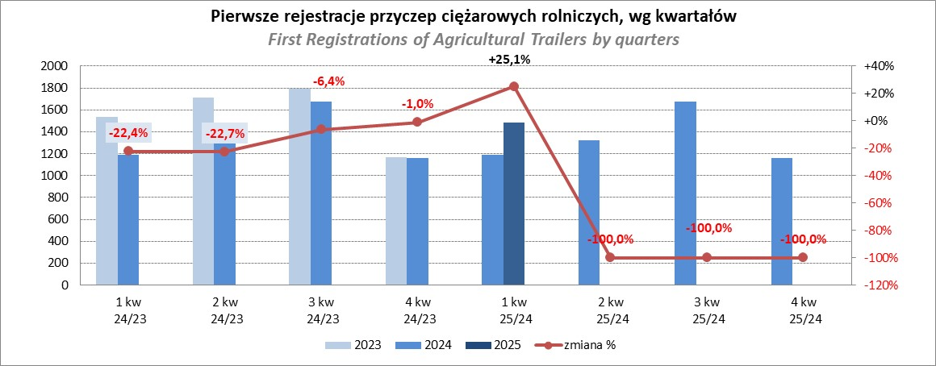

PZPM
Source: PZPM analysis based on Central Register of Vehicles

